WC_Summary
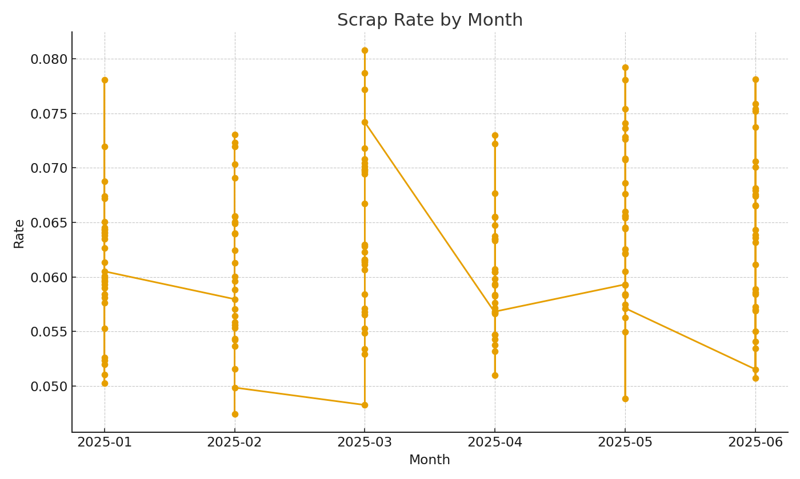
Note: Workcenter summary with XLOOKUP and SUMIFS.
Workcenter | GoodQty | ScrapQty | StdCost_EstUSD
WC-001 | 8,382 | 519 | $249,601.90
WC-002 | 8,493 | 599 | $252,907.30
WC-003 | 9,452 | 557 | $281,464.71 |  | 32.97
WC-004 | 8,411 | 516 | $250,465.47
WC-005 | 7,442 | 449 | $221,610.28
WC-006 | 9,859 | 546 | $293,584.49
WC-007 | 9,367 | 617 | $278,933.55
WC-008 | 8,967 | 546 | $267,022.22
WC-009 | 9,478 | 567 | $282,238.94
WC-010 | 9,579 | 603 | $285,246.55
WC-011 | 9,245 | 575 | $275,300.59
WC-012 | 8,847 | 565 | $263,448.82
WC-013 | 9,177 | 570 | $273,275.67
WC-014 | 8,612 | 524 | $256,450.92
WC-015 | 7,219 | 450 | $214,969.71
WC-016 | 8,374 | 499 | $249,363.68
WC-017 | 8,952 | 553 | $266,575.55 | MFG_image_001 – Line chart of scrap rate by month.
WC-018 | 8,974 | 553 | $267,230.67
WC-019 | 8,866 | 540 | $264,014.61
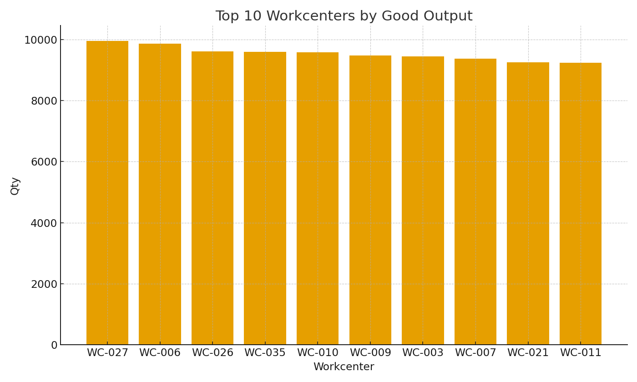
WC-020 | 8,186 | 552 | $243,765.35
WC-021 | 9,250 | 604 | $275,449.49
WC-022 | 8,176 | 494 | $243,467.57
WC-023 | 7,974 | 503 | $237,452.35
WC-024 | 7,272 | 455 | $216,547.96
WC-025 | 7,618 | 528 | $226,851.26
WC-026 | 9,615 | 649 | $286,318.57
WC-027 | 9,957 | 615 | $296,502.76
WC-028 | 8,417 | 536 | $250,644.14
WC-029 | 9,056 | 631 | $269,672.49
WC-030 | 8,975 | 550 | $267,260.45
WC-031 | 8,466 | 501 | $252,103.28
WC-032 | 9,087 | 542 | $270,595.62
WC-033 | 8,349 | 513 | $248,619.22
WC-034 | 8,902 | 550 | $265,086.63
WC-035 | 9,591 | 601 | $285,603.89
WC-036 | 8,365 | 500 | $249,095.67 | MFG_image_002 – Top workcenters by good output.
WC-037 | 8,857 | 564 | $263,746.61
WC-038 | 9,172 | 557 | $273,126.78
WC-039 | 8,813 | 490 | $262,436.36
WC-040 | 8,944 | 546 | $266,337.32

